2021_08_data
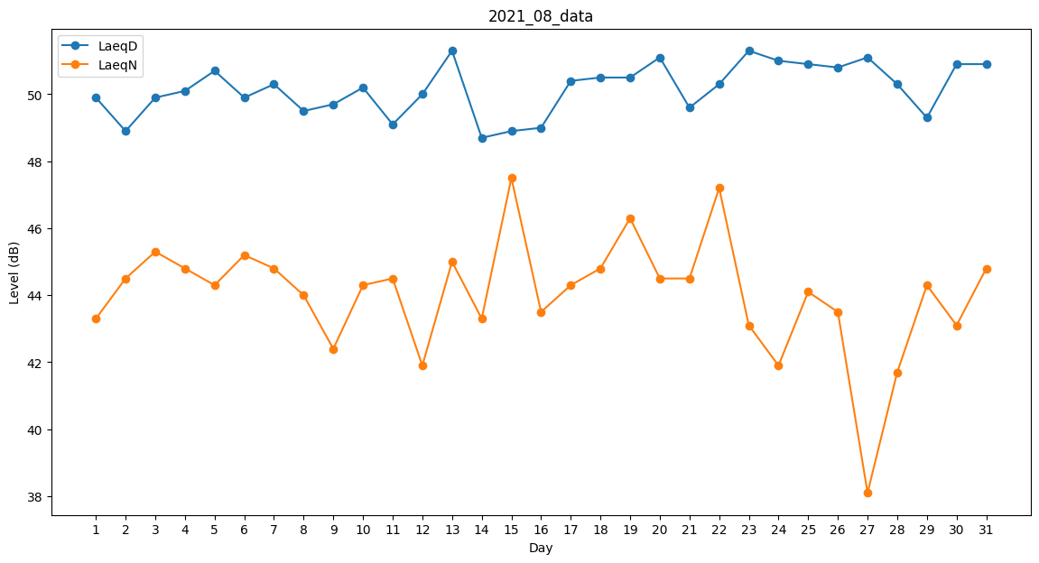
Day | LaeqD | LaeqN
1 | 49.9 | 43.3
2 | 48.9 | 44.5
3 | 49.9 | 45.3
4 | 50.1 | 44.8
5 | 50.7 | 44.3
6 | 49.9 | 45.2
7 | 50.3 | 44.8
8 | 49.5 | 44
9 | 49.7 | 42.4
10 | 50.2 | 44.3
11 | 49.1 | 44.5
12 | 50 | 41.9
13 | 51.3 | 45
14 | 48.7 | 43.3
15 | 48.9 | 47.5
16 | 49 | 43.5
17 | 50.4 | 44.3
18 | 50.5 | 44.8
19 | 50.5 | 46.3
20 | 51.1 | 44.5
21 | 49.6 | 44.5
22 | 50.3 | 47.2
23 | 51.3 | 43.1
24 | 51 | 41.9
25 | 50.9 | 44.1
26 | 50.8 | 43.5
27 | 51.1 | 38.1
28 | 50.3 | 41.7
29 | 49.3 | 44.3
30 | 50.9 | 43.1
31 | 50.9 | 44.8

